상품제안서
메이드유 패턴담요 (대) | 상품코드: S25067

 |  |  |  |  |  |  | 02-713-8555 | www.synergygift.co.kr
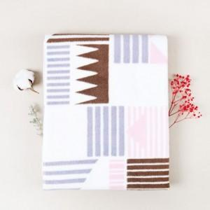 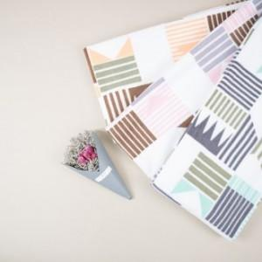

【상세/제작정보】 | <p>12글자 내외 / 한글자당 1cm 기준으로 진행시 기준입니다.</p><p>(작은글자는 이미지 표현은 안될수 있으며, 사이즈가 커질경우 단가 추가)</p><p>자수 특성상 극세사가 아닌 폴라폴리스면에 자수 인쇄가 가능 합니다.​&nbsp;</p>

【인쇄/포장옵션】 | 자수, 풀칼라 / 더스트백포장

【공급단가】 | 수량 | 100~ | 300~ | 500~ | 1,000~ | 3,000~
*VAT별도 | 단가 | 8,030원 | 7,730원 | 7,430원 | 7,140원 | 6,960원

【상품 URL】 | https://www.synergygift.co.kr:443/src/goods_detail.php?gdno=25067

